안내문
[스마트 앱마스터 교육 안내문]

안녕하십니까? 관계 기관과 공동으로 2015년도 2020 e-biz 특성화 추진을 위해 스마트 앱마스터에 관련한 전략을 모색하고, 주요 정부 부처의 2015년도 정보화 전략을 점검하여 스마트 산업의 활성화 방안을 제시하고자 아래와 같은 컨퍼런스를 마련하였사오니 많은 참여와 관심 부탁드립니다.

● 행사 개요 ▶ 행사명 : 스마트 앱마스터 교육 ▶ 일 시 : 2014. 03. 22 ▶ 장 소 : COEX 컨벤션센터 1층 ▶ 주 최 : 한국상공회의소, 코리아 연구소 ▶ 참고사항 : 명함 지참, 중식 제공, 행사 당일 유료 주차이오니 대중교통 이용 바람

● 교육 신청자

 | 사번 | 이름 | 소속 | 직급
 | NA029411 | 이승은 | 경영관리부 | 대리

● 찾아 오시는 길
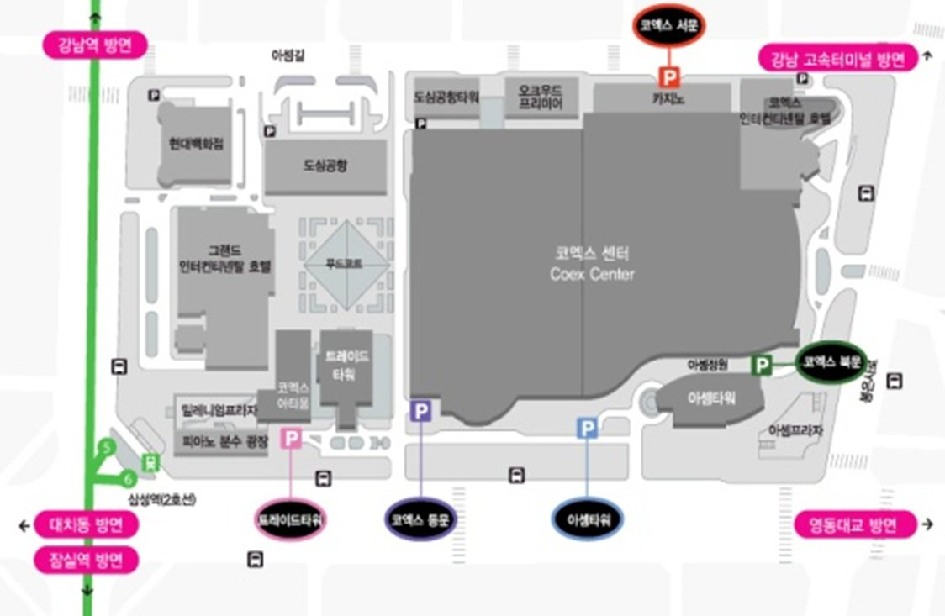
주식회사 제일통상
홍보부 교육진행팀 (Tel : 123-1234)

